Sheet1
IMAGE | DESCRIPTION | STOCK | PRICE
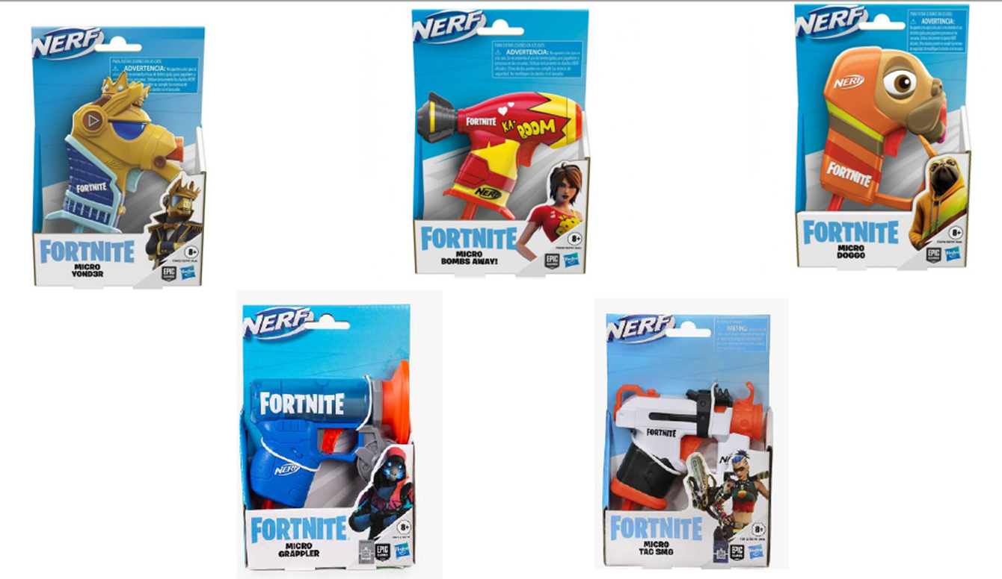 | NERF MICROSHOTS FORTNITE ASSORTED | 6000 | 3.35 €
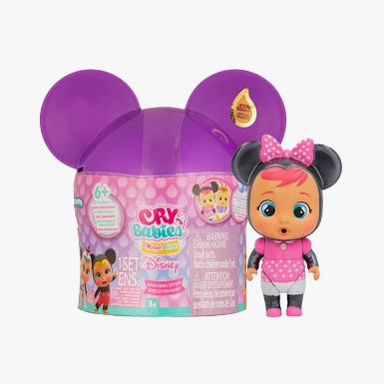 | CRY BABIES DISNEY EDITION | 3000 | 4.70 €
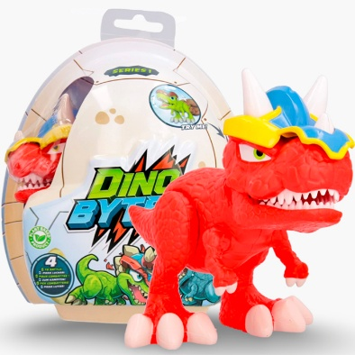 | DINOBYTES SERIES 1 ASSORTED | 3000 | 4.50 €
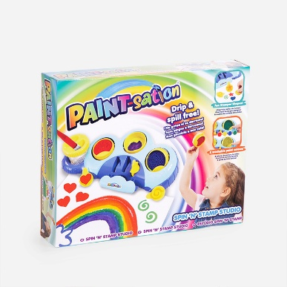 | SET ANTIGRAVEDAD PAINT-STATION | 2500 | 4.70 €
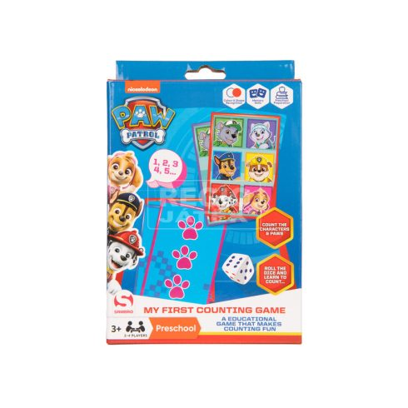 | MY FIRST COUNTING GAME PAW PATROL | 3000 | 1.70 €
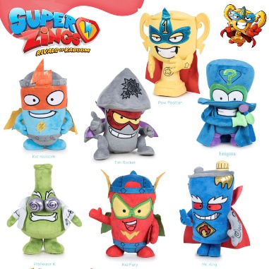 | SUPERZINGS PLUSH 27CM 7 MODELS ASSORTED | 10000 | 3.10 €
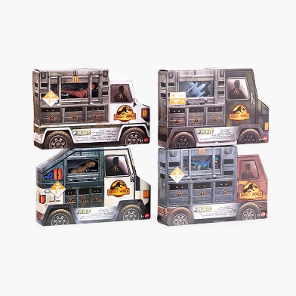 | SET MINI DINOSSAURS JURASSIC WORLD ASSORTED MODELS | 3000 | 4.50 €
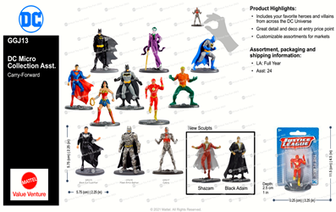 | MINI DC COMIC FIGURES MATTEL GGJ13 | 4000 | 1.70 €
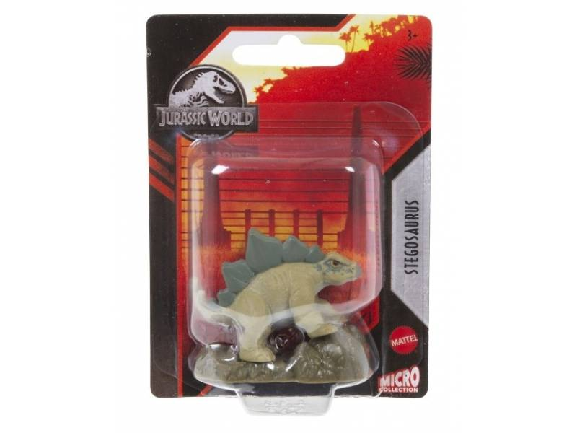 | JURASSIC WORLD DINOSAURS MICRO COLLECTION | 6000 | 1.70 €
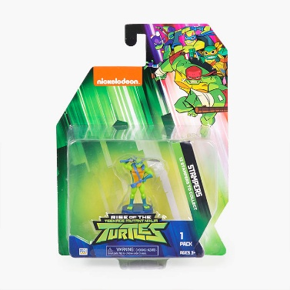 | STAMPERS TORTUGAS NINJA | 2000 | 1.85 €
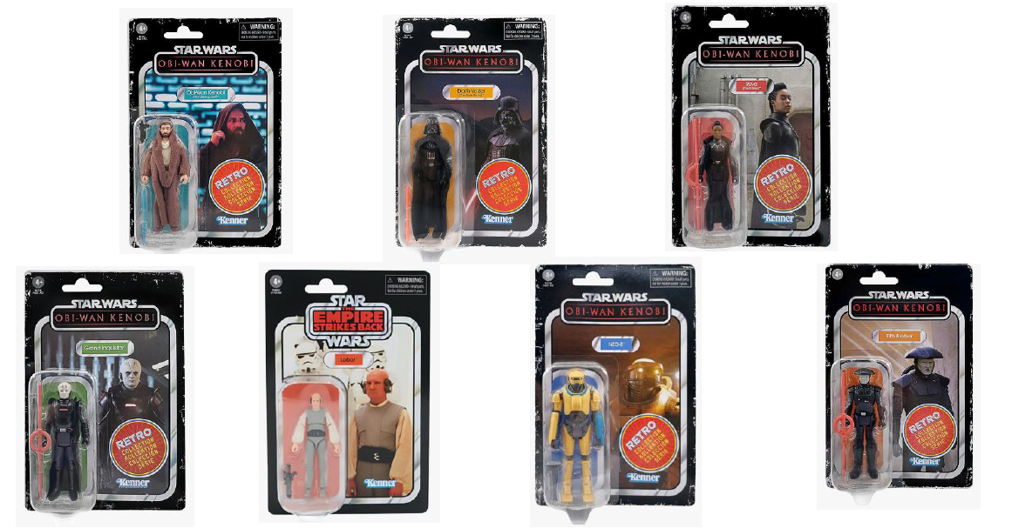 | FIGURA STAR WARS RETRO SURTIDAS | 3000 | 3.35 €
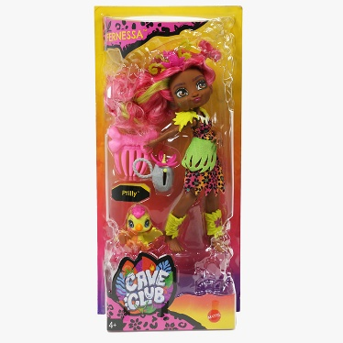 | CAVE CLUB DOLL FERNESSA | 1000 | 3.70 €
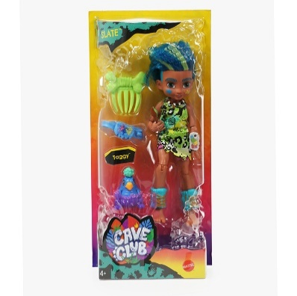 | CAVE CLUB SLATE | 1800 | 3.70 €
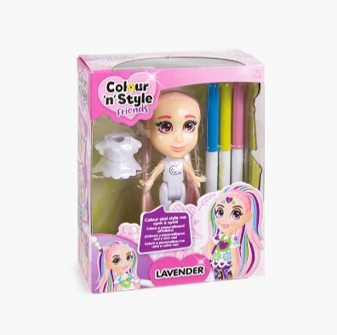 | MUÑECA COLOUR N STYLE PARA COLOREAR MODELOS SURTIDOS | 6000 | 1.95 €
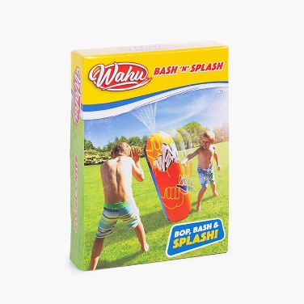 | SACO BOXEO LANZA AGUA BASH N SPLASH | 5000 | 3.95 €
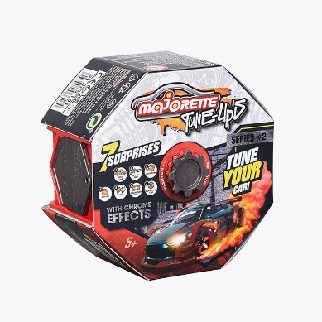 | SET MAJORETTE TUNE UP | 6000 | 1.75 €
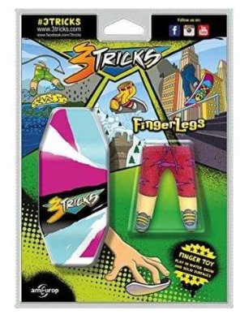 | SKATE 3 TRICKS TRUCOS DEDOS MODELOS SURTIDOS | 4000 | 2.15 €
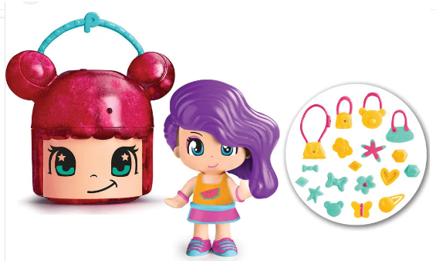 | PINYPON LOL HEAD MODELOS SURTIDOS | 5000 | 1.95 €
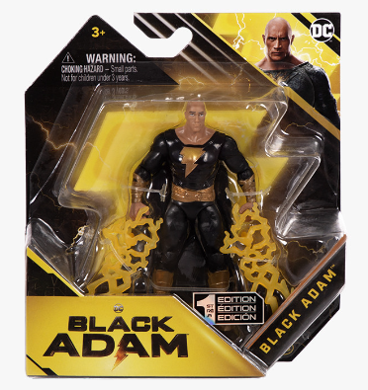 | FIGURA ACCION BLACK ADAM MODELOS SURTIDOS | 5000 | 1.80 €
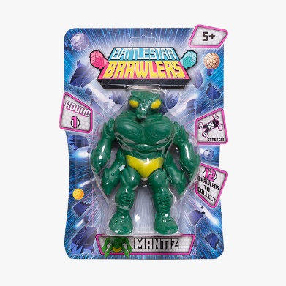 | BATTLESTAR BRAWLERS MODELOS SURTIDOS | 5000 | 1.80 €
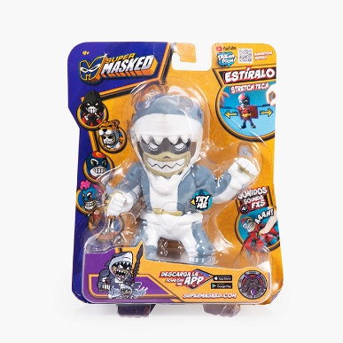 | FIGURA ELÁSTICA SUPERMASKED MODELOS SURTIDOS | 2000 | 3.60 €
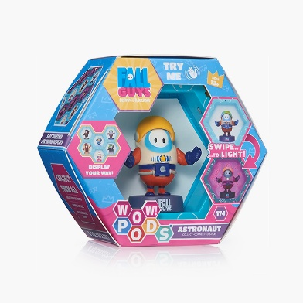 | WOW POD MODELOS SURTIDOS | 3000 | 4.10 €
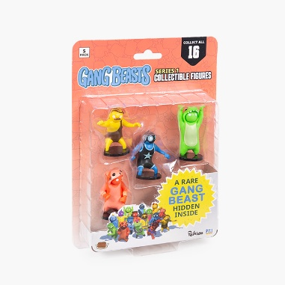 | BLISTER 5 FIGURAS GANG BEATS | 3000 | 1.85 €
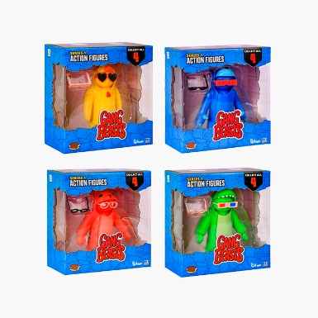 | FIGURA ACCION GANG BEATS 11,5CM MODELOS SURTIDOS | 3000 | 1.85 €
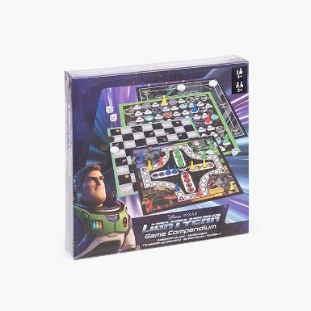 | JUEGO DE MESA COMPENDIUM LIGHTYEAT | 3000 | 3.60 €
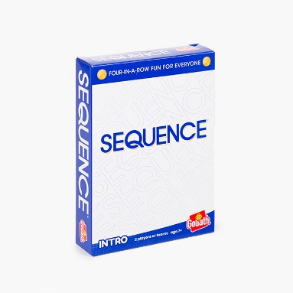 | JUEGO MESA SEQUENCE INTRO | 5000 | 1.80 €
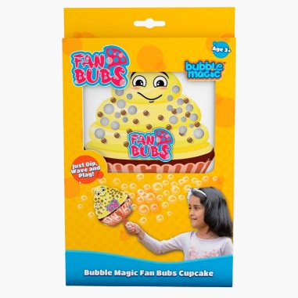 | GUANTE PARA HACER POMPAS MODELOS SURTIDOS | 8000 | 1.55 €
 |  | 111300

